資料結構MySQL
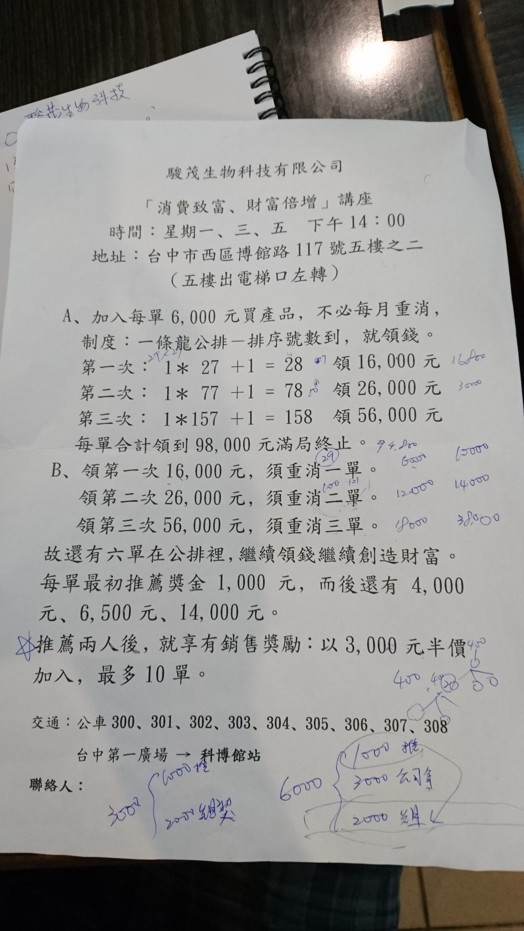
欄位 | 型態 | 說明
id | int | 系統編號(自動)
account | varchar(25) | 登入帳號
password | varchar(25) | 登入密碼
name | varchar(25) | 姓名
sex | char(2) | 性別
year | tinyint | 出生年
month | tinyint | 出生月
day | tinyint | 出生日
telephone | varchar(20) | 聯絡電話1
cellphone | varchar(20) | 聯絡電話2
address | varchar(50) | 住址
email | varchar(50) | 電子信箱
url | varchar(50) | 個人網址
comment | text | 備註
fatherid001 | int | 推薦人會員編號
memberid001 | int | 會員編號
twid001 | varchar(10) | 身分證字號
date001 | date | 註冊日期
time001 | time | 註冊時間

